ブラックボックス（UIテスト）
社員一覧表示単体UIテスト 須崎千穂子
①正常系
手順No | 手順 | 期待される画面 | テスト結果
1 | 画面上部の社員一覧ボタンを押す | 従業員一覧が表示される | 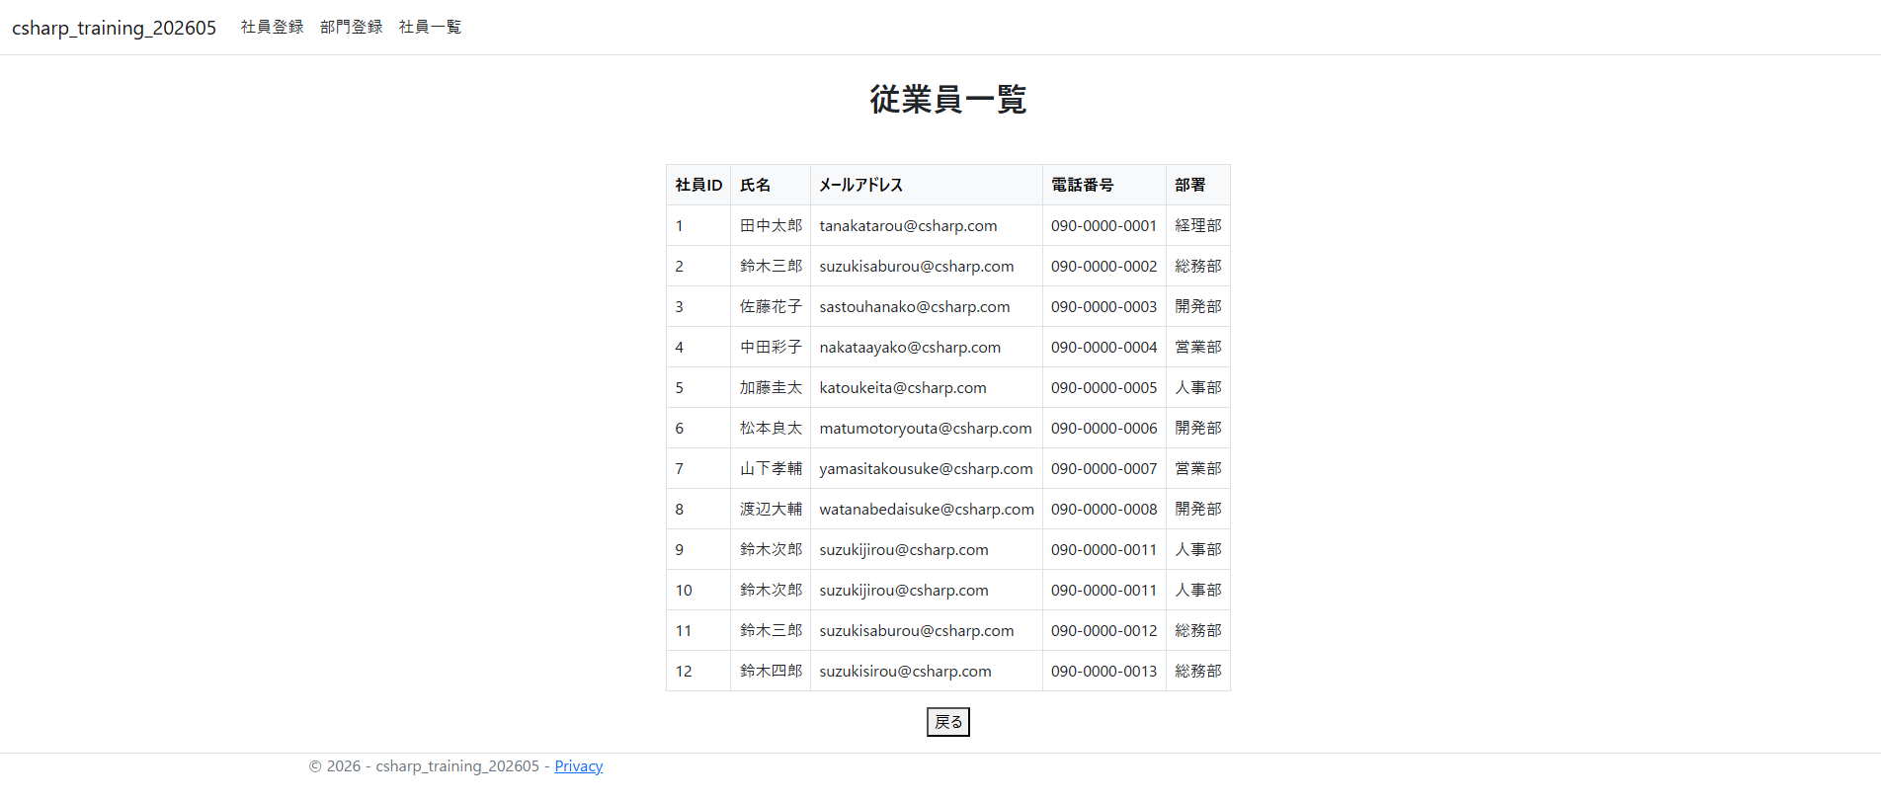
2 | 戻るボタンを押す | ホームに戻る

一覧表示は1つの流れしかないため、テストケースも1つである。

